申請書
GroupManagerで、JP_HarmonyU_UG へ追加登録を依頼する。 | Owner(2018/7/19現在、上郡さん、能見さん、岡部さん)へApproveを依頼する。
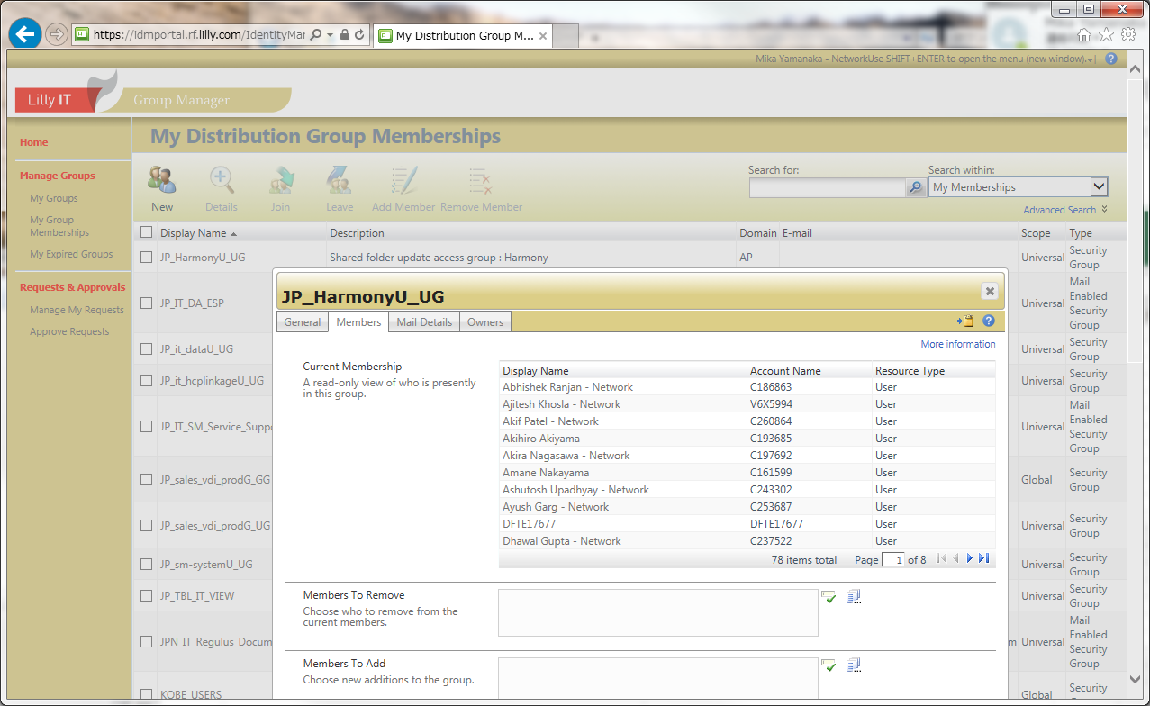

Service Requestで、アクセス権の申請を行う

以下はTCS AMSにアクセス権の申請を出す際のService Requestへのリンクです
Japan Data Support Access Management
1.Japan Data SupportRequest for Application Access – Individual | individual
2.Japan Data Support Request for Application Access – System to System | DownStream
3.Japan Data Support Request for Application On and Off Board – IT and DS | PA/SVP
 | Add user to informatica Cloud for PA&SVP application and add mailing list to Cloud task result.
 | Requested For欄へ、ユーザ申請をする人の名前を入力する

こちらはそれ以外のサービスリクエスト申請に使います。
Japan Data Support Consulting Request
1.Request for Data/Information
2.Work Effort Estimate
3.Impact Assessment
4.Documentation Update
5.Non-production Environment Refresh
6.Regression Testing
7.IT Data Load

NAS化の仕様について
Cloud JOB | csv File | Staging Table | Oracle Procedure | Check | Master Table | 更新頻度 | update | insert | delete | 仕様 | 備考
RUN_PAA_VALIDATIONS | L_RNKNG_GRP.csv | L_RNKNG_GRP | VALIDATE_PA | ○ | M_RNKNG_GRP | 期に一度 | ○ | ○ | × | 新規追加とプログラム名称のみ更新可能 | 削除はDataChangeで実施する(実施時は「プログラムID削除」シートのSQLを使用する)
 | L_MAX_CAP.csv | L_MAX_CAP |  | ○ | M_MAX_CAP | ほぼ無し | × | ○ | × | 新規追加のみ
 | L_MIN_CAP.csv | L_MIN_CAP |  | ○ | M_MIN_CAP | ほぼ無し | × | ○ | × | 新規追加のみ
 | L_EXCLSN_MR.csv | L_EXCLSN_MR |  | ○ | M_EXCLSN_MR | 毎月あるかも | × | ○ | × | 新規追加のみ
 | L_EXCLSN_SD.csv | L_EXCLSN_SD |  | ○ | M_EXCLSN_SD | 期に一度 | × | ○ | × | 新規追加のみ
 | L_EXCLSN_SR.csv | L_EXCLSN_SR |  | ○ | M_EXCLSN_SR | 期に一度 | × | ○ | × | 新規追加のみ
 | L_TRGT_PRDCT_GRP.csv | L_TRGT_PRDCT_GRP |  | ○ | M_TRGT_PRDCT_GRP_MR | 期に一度 | ○ | ○ | × | 評価プログラムIDをキーにして、Delete & Insert
 |  |  |  |  | M_TRGT_PRDCT_GRP_SD |  | ○ | ○ | × | →過去分のUPDATEは、できないようにする。当期のみ可能にする。
 |  |  |  |  | M_TRGT_PRDCT_GRP_SR |  | ○ | ○ | ×
 | L_TRGT_PRDCT.csv | L_TRGT_PRDCT |  | ○ | M_TRGT_PRDCT_MR | 期に一度 | ○ | ○ | × | 評価プログラムIDをキーにして、Delete & Insert
 |  |  |  |  | M_TRGT_PRDCT_SD |  | ○ | ○ | × | →過去分のUPDATEは、できないようにする。当期のみ可能にする。
 |  |  |  |  | M_TRGT_PRDCT_SR |  | ○ | ○ | ×
RUN_PAA_JOB |  |  | REFRESH_PA
 | P_PRCS_SOU.csv | 無しにして、直接MasterTableに取り込む？もしくは、他と同様にStagingTableに入れる？ | 新Procedureを作成するか、REFRESH_PAの中に入れるか？ | ○ | P_PRCS_SOU | 毎月あるかも | ○ | ○ | ○ | 全件おきかえ、Truncate & Insert
 | P_PRCS_YM.csv | 無しにして、直接MasterTableに取り込む？もしくは、他と同様にStagingTableに入れる？ | 新Procedureを作成するか、REFRESH_PAの中に入れるか？ | ○ | P_PRCS_YM | 毎月 | ○ | × | × | KEYをキーにして、update。(必ず１件だけしか、存在してはいけない）
RUN_PAA_PUBLISH | L_RNKNG_GRPのプログラムID,JD_YM, RNKNG_YMのみのファイルとする |  | 新Procedureを作成する | ○ | M_RNKNG_GRP | 毎月 | ○ | × | × | 実績公開年月(JD_YM)、ランキング公開年月(RNKNG_YM)のみ更新可能 | 新規Cloud Job追加

 | 実装あり

RUN_PAA_VALIDATIONS

Check Program

 | csvファイル | Staging Table |  |  | Master Table
 | PAのNASフォルダに配置 | NASフォルダからLinuxへFTPし、 |  |  | Check OKだったデータを
 |  | truncate & insert で |  |  | Stagingから、仕様に沿って
 |  | DBへそのまま取り込む |  |  | MasterTableへ登録する

 |  |  |  | Check Programは未実装ですが、
RUN_PAA_VALIDATIONSでは、 | ピンクの枠の部分は、TCSが担当していました |  |  |  | 緑の枠の部分は、松村さんが担当していました
 |  |  |  |  | ここで作成されたMasterTableを使用して、RUN_PAA_JOB-REFRESH_PAが処理されています。

